Dashboard
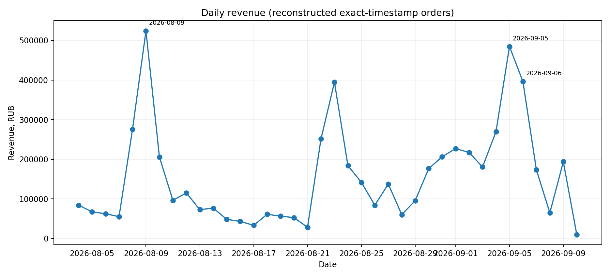
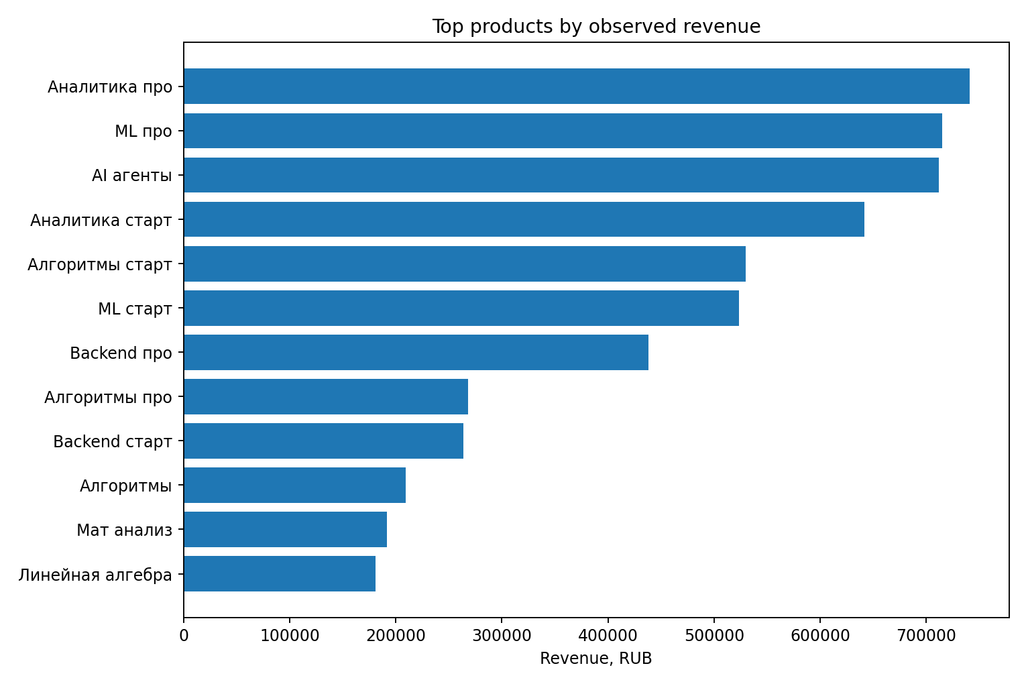
Поступашки — EDA snapshot

Ключевой факт | Значение | Комментарий
Line items | 795 | Исходные строки
Уникальные покупатели | 606 | 606 student_id
Реконструированные orders | 628 | Канон: exact same student_id + timestamp
Наблюдаемая выручка | 5,904,671.67 ₽ | Сумма line amount = сумма order revenue
Средний чек | 9,402.34 ₽ | По reconstructed orders
Медианный чек | 8,950.00 ₽ | По reconstructed orders
Multi-item orders | 153 | 24.4% orders
Доля выручки multi-item | 35.9% | Пакеты materially важны
Observed repeat buyers | 20 | 3.3%; lower bound из-за left truncation
Observed repeat revenue share | 3.2% | Только повторные заказы внутри окна

Assumption / решение | Обоснование
Order = все строки одного student_id с одинаковым timestamp | 0/1/5/15 минут дают одинаковые 628 orders; минимальный разрыв между разными timestamp одного студента — 26.48 мин.
amount в multi-item order трактуем как распределённую line value | 152 из 153 multi-item orders имеют полностью равный split; например 4×2,237.50 = 8,950.
Первая observed purchase != acquisition | Истории до 04.08 нет; repeat metrics — нижняя граница.
10.09 — неполный день | Последний timestamp 06:09:12; падение этого дня нельзя сравнивать с полными сутками.
Маркетинговые причины пиков — гипотезы | В sales-only файле нет source/campaign/placement/cost.

